LED FITTING WITH INSULATION PAP
ONKAR ENGINE & GENERATOR (P) LIMITED

प्रोडक्ट नाम | वॉटर हीटर किउब प्लस | Work Instruction |  |  |  | हस्ताक्षर | सुपरवाइज़र | इंजीनियर | मैनेजर
डॉक्यूमेंट नंबर | OM/WI/08
इफेक्टिव डेट | 24.08.21
कार्य निर्देश
रेविजन नंबर | 0
ऑपरेशन नंबर | 50B,60B,70B
कार्य का नाम : PCB फिटिंग |  |  |  |  | विभाग : असेंबली लाइन
व्यवस्थित दृष्टिकोण |  |  | नं. | कार्य प्रणाली | नं. | 5S |  | सेफ्टी इंस्ट्रक्शन
 |  |  | 1 | सर्वप्रथम अपने आस पास के कार्य स्थल को साफ़ करे। | 1 | कार्यस्थल साफ सुथरा रखें। |  | USE | NOT USE
 |  |  | 2 | कार्य शुरू करने से पहले सुनिश्चित करे की गीजर में पिछला कार्य सही हुआ है की नही।कनेक्शन करने से पहले देख ले की PCB क्वालिटी द्वारा चेक हें या नहीं I | 2 | कार्यस्थल पर आवश्यक सामान ही रखें।
 |  |  | 3 | थर्मोस्टेट सेंसर पर स्लीव हॉट एयर गन की सहायता से चढ़ाये और PCB पीसीबी बॉक्स में सही से लगाये और कनेक्शन करे। PCB फिटिंग के बाद सुनिश्चित करे की असेंबली सही से हुआ हो और कही से PCB लूज़ और टूटी न हो, कोई भी कनेक्शन लूज़ न हो। MS ST screw 6 X 6.5 & M4 SCREW | 3 | टूल, गेज आदि को निर्धारित स्थान पर रखें।
 |  |  | 4 | शुरू के 2 पीस क्वालिटी इंस्पेक्टर से चेक करा कर काम शुरू करे। | 4 | टूल, गेज आदि सामान को गैंगवे पर ना रखें।
 |  |  | 5 | गीजर को अगले ऑपरेशन(कार्य) के लिए बढ़ा दें। | 5
प्रमुख नियत्रण बातें |  |  |  | पार्ट्स | नं. | इकुएपमेंट / जिग / फिक्सचर / मशीन
Contents/ Spec. | Frequencey | Contents/ Spec. | Frequencey
थर्मोस्टेट सेंसर वायर पर स्लीव चडी होनी चाहिए और वायर कटा न हो। | 100 दृस्य | PCB टूटी न हो। | 100 दृस्य | 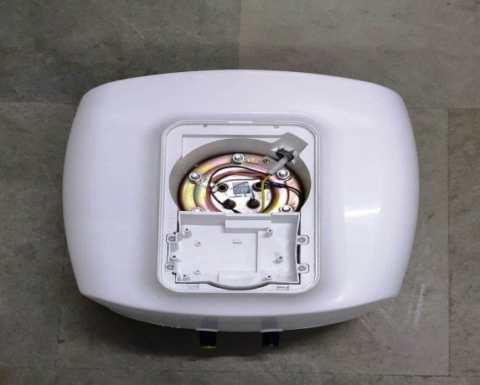 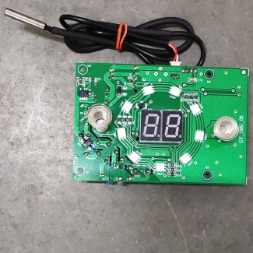 | 1
वायर सर्किट डायग्राम डेको प्लेट के अंदर लगा हो | 100 दृस्य |  | 100 दृस्य |  | 2
Note :-(1)- समझ न आने या किसी भी परेशानी में सुपरवाइजर से संपर्क करें।
(२)- रिवर्क करने के लिए सुपरवाइजर से निर्देश लें।
हमारी प्राथमिकता - सुरक्षा , गुणवत्ता व उत्पादतकता

